시트1
RQ-ID | 화면명 | 요구사항명 | 요구사항 내용 | 날짜 | 작성자 | 진행사항 | 버전명
RQ-0001 | 헤더 | 검색 및 로그인 버튼창 | 검색 및 로그인버튼이 있는 창 / 좌측에 홈버튼 / (판매중인상품(기본)/판매완료된상품/판매자) 선택가능한 메뉴
RQ-0002 |  | 카테고리 선택창 | 카테고리 버튼 / 해당 버튼을 누르면 해당 카테고리 제품(판매중인상품) 검색
RQ-0003 |  | 관리자 전용 메뉴 / jsp로 구현 | Mypage(회원정보) / 회원관리 / (전체판매) 상품관리
RQ-0004 |  | 로그인 후 메뉴 / jsp로 구현 | Mypage(회원정보) / 장바구니 / (내) 판매상품관리 / 알림
 |  | 알림 / ajax로 구현 | 로그인 한 경우 알림버튼 클릭시 현재 알림 확인가능 알림테이블을 통해 확인한 알림/확인안한 알림 구분가능 알림 개수 표시 X / 알림이 있을경우 색 변경하여 알림표시 "실시간으로 표시하는 방법 체크" 종류 : 구매중인상품의 배송상태변경 / 판매중인 상품의 배송상태 변경 판매완료된 상품의 평가가 등록되었을 때, 회원 등급 변경시 관리자 : 환불요청들어온것(분쟁?) 알림
RQ-0005 | 메인 | (홈)상품리스트 출력 "/" | 현재 판매진행중인 상품리스트 출력
RQ-0006 |  | 검색된 상품 리스트 출력 "?search=" | 검색 or 카테고리 선택시 해당조건에 부합하는 상품 / 판매자 출력
RQ-0007 |  | 정보수정 페이지 "/my/info" | 회원정보 확인 및 수정이 가능한 페이지 / 포인트
RQ-0008 |  | 판매등록 페이지 "/sell/regis" | 제목/장르/가격/작가명/소개/제품사진/배송방법(택배/직거래) 등 기입) 직거래일시 가능한 지역 3군데까지 지정가능 -> (물품 생성됨 item 객체 )
RQ-0009 |  | 상품정보 페이지 "/info?Item=" | 판매자 + 제목/장르/가격/작가명/소개/제품사진/배송방법(택배/직거래) 등 출력 제품사진이 여러개 있을경우 넘겨서 볼 수 있도록 구현 댓글 달 수 있음 / 판매자일경우 "판매자" 표시 / 완료된상품의 경우 구매자 댓글은 "구매자" 표시
RQ-0010 |  | Mypage "/my | 회원정보수정페이지로 이동 관심상품(장바구니담기), 구매중인상품(배송중, 배송준비중), 구매한 상품 정보 출력 각 4개씩 +더보기버튼으로 4개씩 더 출력가능 "여러개 한꺼번에 구매할 방법 체크" =>불가능? 판매자별로 묶어서? 다른판매자가 있을때 경고?
RQ-0011 |  | 구매중인상품 페이지 "/buy/info?or_num=" (order) | 상품정보 + 판매상태 및 송장번호 / 판매자 연락처(안심번호) 확인가능 구매 상태에따라 구매취소 / 구매확정 / 별점주기 가능 (구매 확정시 판매자에게 포인트 적립)
RQ-0012 |  | 구매한 상품 페이지 "/buy/info?or_num=" (order) | 상품정보 + 판매상태 및 송장번호 / 판매자 확인가능 판매자에게 별점부여 가능
RQ-0013 |  | 판매중인 상품 페이지 "/sell/info?or_num=" (order) | 상품정보 + 판매상태 및 송장번호 / 판매자 연락처(안심번호) 확인가능 구매상태에따라 판매취소 가능
RQ-0014 |  | 판매한 상품 페이지 "/sell/info?or_num=" (order) | 상품정보 + 판매상태 및 송장번호 / 판매자 확인가능
RQ-0015 |  | 회원가입 페이지 "/signup" | ID, PW, PW확인, 이름, 성별, 주민등록번호(?), 주소, 메일, 계좌번호입력
RQ-0016 |  | 로그인 페이지 "/login" | ID / PW 입력 / ID.비밀번호 찾기 / 자동로그인
RQ-0017 |  | ID/PW 찾기 "/find" | 이름/주민번호 입력 -> ID찾기 / ID/주민번호입력 -> 비밀번호 재발급(메일)
RQ-0018 |  | 구매페이지 "/buy/order" | 기본 회원정보 불러오기 / 상품정보(간략하게 보여줌) 수령방법선택 (택배/직거래) 주소(택배시에만) / 거래장소(직거래일시) / 연락처(+@추후 안심번호 기능 확인) / 환불시 계좌번호 / 포인트로 구매가능 (추후 결재기능 예정) 구매하기 버튼
RQ-0019 |  | 포인트 충전 및 출금페이지 "/my/point" | 현재 포인트 / 포인트 충전버튼 / 출금 버튼 -> ajax로 구현 포인트 충전기능 -> 임시구현 : 단순히 입력값을 받아 포인트 충전(화면 및 포인트 변동만 구현) 출금 기능 -> 계좌번호로 출금기능(화면 및 포인트 변동만 구현)
RQ-0020 |  | 관리자 페이지 "/admin/conserve" | 회원정보 보기 / 평점보기 / 점수 관리 기능
RQ-0021 |  | 기능별
RQ-0022 |  | 회원가입기능 | 입력값을 받아서 회원정보(MemberVO)를 생성 필수항목 체크 : regex 사용 ID, PW, 비밀번호 확인, 주민등록번호, 이름, 성별, 주소, 이메일, 은행, 계좌번호
RQ-0023 |  | 로그인기능 | ID. PW를 정보를 받아 로그인 자동로그인 기능 구현
RQ-0024 |  | 판매등록기능 | 도서명, 장르(Table /Class 구성), 가격, 작가명, 제품사진(여러장가능), 배송방법 및 지역 입력 -> ItemVO 생성
RQ-0025 |  | 정보보기기능 | 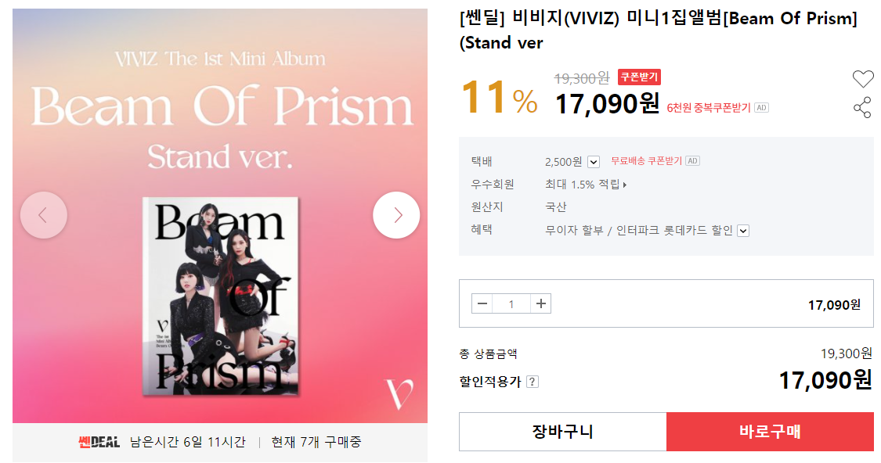 판매등록된 상품의 정보 출력됨 사진의 경우 여러장이 있으면 넘겨서 볼수 있게 구성
RQ-0026 |  | 마이페이지 기능 | 회원정보수정페이지로 이동 관심상품 /구매중인 상품 / 구매한 상품 (ItemVO) 정보 확인
RQ-0027 |  | 관심기능 | 관심상품 선택 (ItemVO) / 마이페이지에서 확인가능
RQ-0028 |  | 관심기능 + | 관심선택된 Item을 선택하여 구매페이지로 이동
RQ-0029 |  | 구매기능 | 상품정보 일부 출력 / 추가정보 입력(구매자 정보)하여 OrderVO 생성 (상품번호), (판매자), 구매자, 거래방법, 구매자주소/거래장소
RQ-0030 |  | 구매기능 + | 판매자가 같을경우 여러개 한꺼번에 구매 기능
RQ-0031 |  | 알림기능
RQ-0032 |  | 충전기능
RQ-0033 |  | 충전기능+
RQ-0034 |  | 환불기능
RQ-0035 |  | 평가기능
RQ-0036 |  | 회원점수 변동기능
RQ-0037
RQ-0038
RQ-0039
RQ-0040
RQ-0041
RQ-0042
RQ-0043
RQ-0044
RQ-0045
RQ-0046
RQ-0047
RQ-0048
RQ-0049
RQ-0050
RQ-0051
RQ-0052
RQ-0053
RQ-0054
RQ-0055
RQ-0056
RQ-0057
RQ-0058
RQ-0059
RQ-0060
RQ-0061
RQ-0062
RQ-0063
RQ-0064
RQ-0065
RQ-0066
RQ-0067
RQ-0068
RQ-0069
RQ-0070
RQ-0071
RQ-0072
RQ-0073
RQ-0074
RQ-0075
RQ-0076
RQ-0077
RQ-0078
RQ-0079
RQ-0080

